Lokasi Potensial Kerjasama
DAFTAR LOKASI POTENSI ASET TETAP UNTUK DIKERJASAMAKAN/OPTIMALISASIKAN TAHUN 2021
DIVISI REGIONAL : JAWA BARAT DAN BANTEN (JANTEN)
KPH/KBM/Kantor Divre : KPH BANTEN

NO | Satuan Kerja | LOKASI POTENSIAL YANG AKAN DITAWARKAN UNTUK DIKERJASAMAKAN |  |  |  |  |  |  |  | Perkiraan | Calon Mitra Yang ingin Bekerjasama | Keterangan
 |  | Obyek | Tanah (m²) | Bangunan (m²) | Alamat | Sertipikat (Belum/Sudah) | Koordinat (GPS) | Foto | Fasilitas di sekitar Obyek | Nilai Kerja sama/sewa (Rp./thn)
1 | 2 | 3 | 4 | 5 | 6 | 7 | 8 | 9 | 10 | 11 | 12 | 13

1 | KPH Banten | Pekarangan dan Rumdin Waka Timur diRksbtg | 1,982 | 90 | Jln. Raya Rangkasbitung Pandeglang No. 195 Kaduagung Timur, Cibadak Kab. Lebak Banten | Sudah No. AB 474944 tahun 1990 |  | 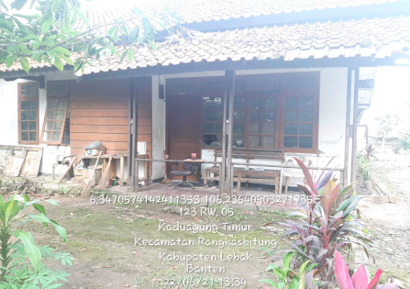 | Adanya kantor dan sekolah deket terminal | 80,000,000 | belum ada
2 | KPH Banten | Pekarangan Kantor Asper/ KBKPH Rangkasbitung |  | 70 |  |  |  | 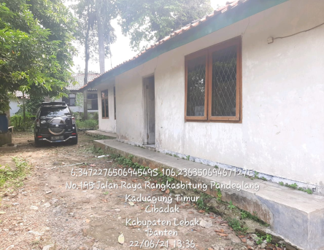 |  | 60,000,000 | belum ada
3 | KPH Banten | Pekarangan dan Rumdin Krph Bayah di Bayah | 4,817 | 122 | Jln Raya Cikotok Desa Bayah Barat Kec. Bayah Kab. Lebak | Sudah No. AB 904257 tahun 1990 | 6,929OS 106,2534E | 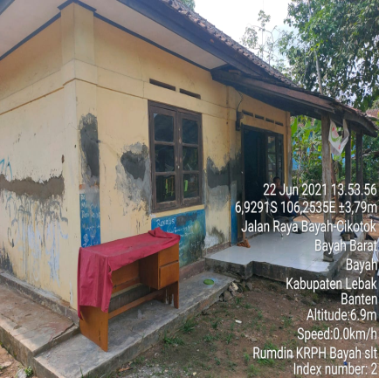 | Kantr,deket terminal | 30,000,000 | belum ada
4 | KPH Banten | Sisa Pekarangan Eks. Kantor KBKPH Cipanas | 930 | - | Kp. Desa Cipanas Kec. Cipanas Kab.Lebak | Sudah No. AB 474865 tgl, 15- 01- 1991 |  | 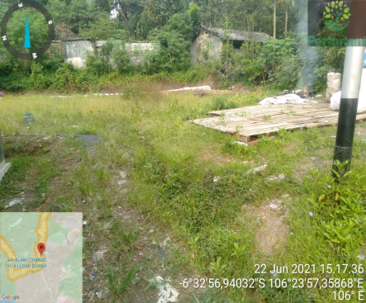 | deket ob.wis Air Pns | 40,000,000 | belum ada
5 | KPH Banten | Sisa Pekarangan Rumdin KRPH Cibingbin | 865 | - | Jl. Raya Cibaliung Km2. kP.Namprak Ds Mendung Kec.Baliung | Belum Terdfr Akt Ttp 0011.1.0103.313.1952 |  | 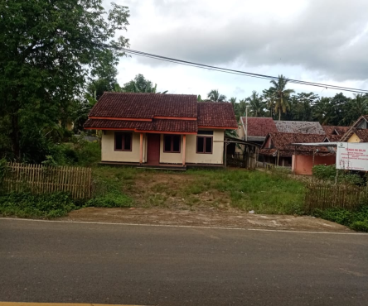 | deket ktr kecamatan | 30,000,000 | belum ada

Keterangan (Diisi) :
Kolom 1 : Nomor urut.
Kolom 2 : Nama satuan kerja (KPH...../KBM...../DepRenc/kantor Divre).
Kolom 3 : Nama aset tetap (Contoh : Halaman RD KTU, Bangunan/Gudang...., dll).
Kolom 4 : Luas lahan kerja sama.
Kolom 5 : Luas bangunan/gedung kerja sama.
Kolom 6 : Alamat obyek kerja sama (Jl..............; desa, kecamatan, kota/kabupaten).
Kolom 7 : No. Sertipikat bila sudah bersertipikat.
Kolom 8 : Angka koodinat lokasi pada GPS/google map.
Kolom 9 : Foto terupdate lokasi (depan/samping/dalam).
Kolom 10 : Fasilitas pada lokasi (jalan, listrik, air, dll).
Kolom 11 : Penawaran/Perkiraan nilai kerja sama/sewa (Rp./tahun)
Kolom 12 : Penawaran/rencana calon mitra kerja sama (perorangan/perusahaan).
Kolom 13 : Penjelasan yang perlu disampaikan.

